상품제안서
인텔리백 노트북 가방 | 상품코드: S44118

 |  |  |  |  |  |  | 02-713-8555 | www.synergygift.co.kr
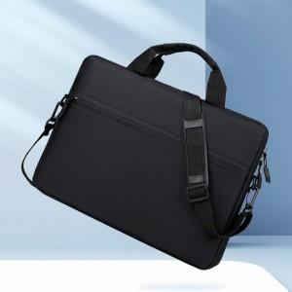 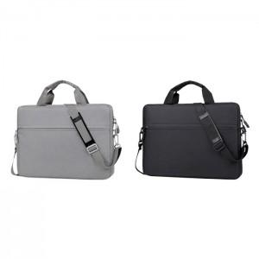 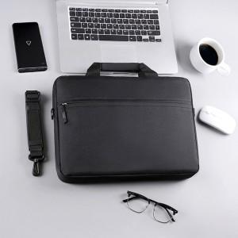

【상세/제작정보】

【인쇄/포장옵션】 | 실크, 컬러필름전사 / 비닐지퍼백

【공급단가】 | 수량 | 50~ | 100~ | 300~ | 1,000~ | 3,000~
*VAT별도 | 단가 | 8,250원 | 7,740원 | 7,370원 | 7,180원 | 7,050원

【상품 URL】 | https://www.synergygift.co.kr:443/src/goods_detail.php?gdno=44118

